01-15OCTUBRE
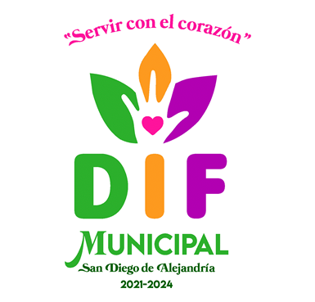

 |  | SISTEMA PARA EL DESARROLLO INTEGRAL DE LA FAMILIA DEL MUNICIPIO DE SAN DIEGO DE ALEJANDRIA, JALISCO
 |  | SUELDO BASE AL PERSONAL EVENTUAL
 |  | NOMINA DEL 01 AL 15 DE OCTUBRE 2021

CAPITULO | CONCEPTO | PARTIDA | NOMBRE | CARGO | DIAS LABORADOS | CURP | SUELDO NETO | FIRMA DE RECIBIDO
1000 | 1200 | 122 | LINDA MARIA TORRES REYES | AUX. DE UBR | 15 |  | $3,200.00
1000 | 1200 | 122 | HERNÁN VARELAS GUERRERO | PSICOLOGO | 15 |  | $2,000.00
1000 | 1200 | 122 | MARIBEL SEVILLANO VILLANUEVA | AUX. CONTABLE | 15 |  | $3,285.00
 |  |  | TOTALES |  |  |  | $8,485.00

 |  |  | ELABORO |  |  |  | VO. BO.

 |  |  | MTRA. VIANEY DEL REFUGIO PADILLA RAMOS |  |  |  | LIC. MARÍA DE JESÚS PÉREZ GUTIÉRREZ
 |  |  | DIRECTORA |  |  |  | PRESIDENTA

